Sheet1
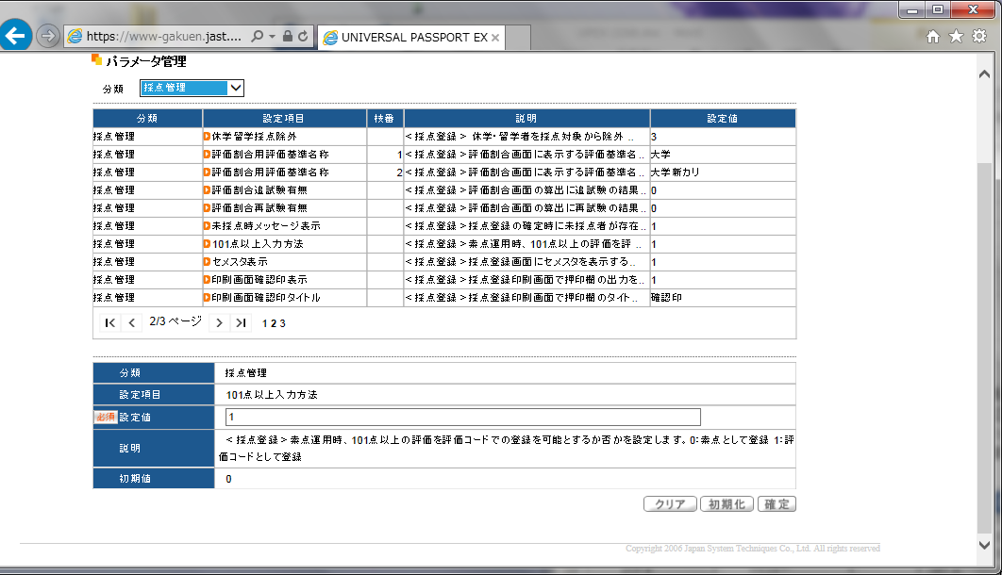

素点運用かつ、「101点以上入力方法を[1：評価コードとして登録]」と設定している

c

『採点情報出力』においても、「素点運用かつ101点以上が登録されている場合」、CSVには素点ではなく評価コードを出力している。

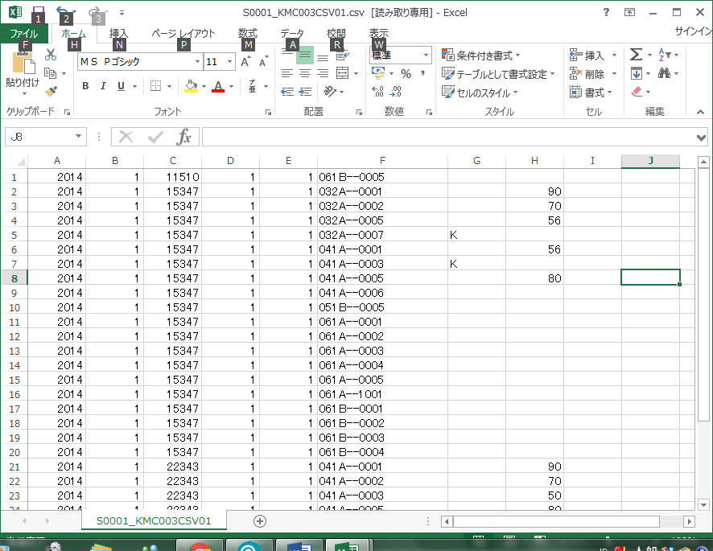
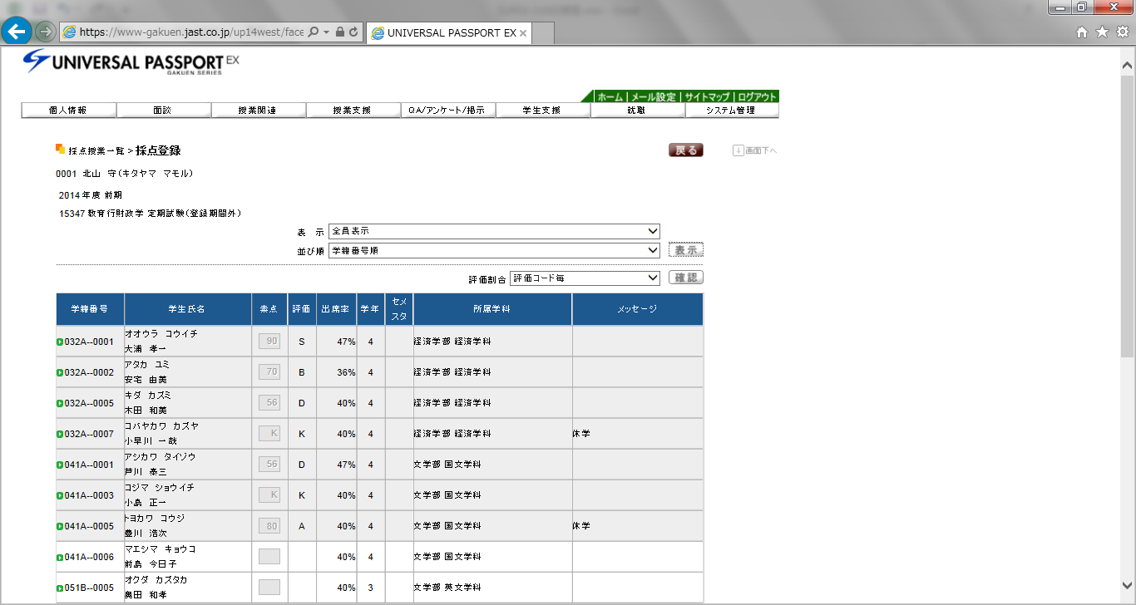

c

c

